상품제안서
카카오프렌즈 채움 선물세트2 | 상품코드: F05959

 |  |  |  |  |  |  | 02-412-0044 | www.easy1.co.kr
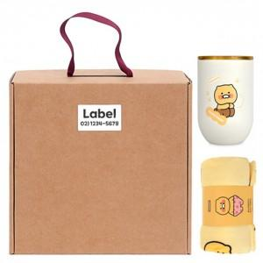

【상세/제작정보】 | .

【인쇄/포장옵션】 | 라벨지스티커 / 포장불가능

【공급단가】 | 수량 | 20~ | 50~ | 100~ | 300~ | 500~
*VAT별도 | 단가 | 29,420원 | 28,970원 | 28,290원 | 27,160원 | 26,030원

【상품 URL】 | https://easy1.co.kr:443/src/goods_detail.php?gdno=5959

